Resumen de ajuste
Resumen de ajuste por lotes: Peones agropecuarios Generado por: Hery Fecha: Viernes, 31 de marzo del 2023 13:38:23

Nombre | Sexo | Edad | NivelDe_Estudios | Tamano_Empresa | Años_Trabajados | Sueldo | Año_Recoleccion
Rango | 1-Ocupacion92!A1:A1571 | 1-Ocupacion92!B1:B1571 | 1-Ocupacion92!C1:C1571 | 1-Ocupacion92!D1:D1571 | 1-Ocupacion92!E1:E1571 | 1-Ocupacion92!F1:F1571 | 1-Ocupacion92!G1:G1571
Mejor ajuste (ordenado por AIC) | RiskLoglogistic(0;1.0251;11.566) | RiskGamma(5.072;6.9723) | RiskTriang(0;0;4.3932) | RiskInvgauss(121.83;4.0863) | RiskExpon(14.58) | RiskPearson6(3.2388;19.716;7210) | RiskGamma(4103689.8;0.00049226)
Función | #NAME? | #NAME? | #NAME? | #NAME? | #NAME? | #NAME? | #NAME?
AIC | -514.8054 | 12889.6954 | 4111.8735 | 13114.0155 | 11556.1607 | 24812.1212 | 4450.6556
Mínimo | 0 | 0 | 0 | 0 | 0 | 0 | 0
Máximo | +∞ | +∞ | 4.39323 | +∞ | +∞ | +∞ | +∞
Media | 1.037838 | 35.363694 | 1.46441 | 121.8274 | 14.58025 | 1247.675 | 2020.0751592
Moda | 1.009875 | 28.391412 | 0 | 1.3619 | 0 | 779.182 | 2020.074667
Mediana | 1.025124 | 33.068729 | 1.286747 | 8.3321 | 10.10626 | 1083.378 | 2020.0749951
Desv. estándar | 0.165206 | 15.70241 | 1.035494 | 665.1991 | 14.58025 | 771.778 | 0.997195398
Gráfico

Correlación | Sexo | Edad | NivelDe_Estudios | Tamano_Empresa | Años_Trabajados | Sueldo | Año_Recoleccion
Sexo | 1.000
Edad | -0.071 | 1.000
NivelDe_Estudios | -0.046 | -0.378 | 1.000
Tamano_Empresa | 0.129 | -0.079 | 0.027 | 1.000
Años_Trabajados | -0.143 | 0.706 | -0.328 | -0.214 | 1.000
Sueldo | -0.180 | 0.076 | 0.125 | 0.354 | -0.057 | 1.000
Año_Recoleccion | 0.018 | -0.151 | 0.286 | -0.185 | -0.066 | -0.045 | 1.000

Simulacion
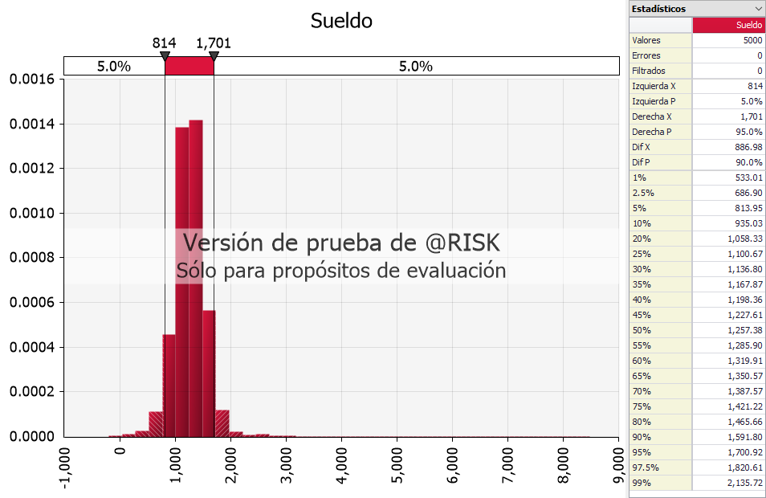
 | Variables | Distribuciones | Coeficientes
 | Sexo | #NAME? | -289.511632
 | Edad | #NAME? | 10.46831681
 | NivelDe_Estudios | #NAME? | 85.90590446
 | Tamano_Empresa | #NAME? | 0.318052897
 | Años_Trabajados | #NAME? | -12.08955706
 | Año_Recoleccion | #NAME?
 | Intercepto |  | 1211.08288
 | Sueldo | #NAME?

Media | #NAME? | Moda | #NAME? | Max | #NAME?
Min | #NAME? | Desviacion Estandar | #NAME?

